Giao diện thiết kế
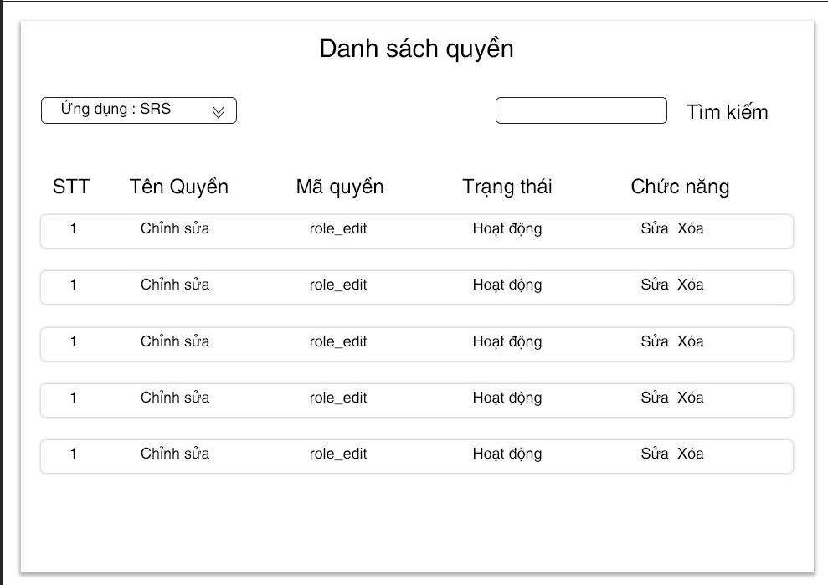

Hình ảnh thiết kế : tùy thuộc vào mỗi ứng dụng

